Resultados 1
Resultados de Laboratorio
Formulario | AR-5.0095.Pr.01_F03
Fecha: | 2021-12-21 | Revisión | 1

RESULTADO ANALISIS 1:

Ensayo | Proporción PQs |  | Inicial | 24 hs @ 40°c | 48 hs @ 40 °c | 72 hs @ 40°c
 | SB14 | IPB22
1 | 10 | 90 | Sin cambio | Sin cambio | Sin cambio | Sin precipitado
2 | 20 | 80 | Sin cambio | Sin cambio | Sin cambio | Sin precipitado
3 | 30 | 70 | Sin cambio | Sin cambio | Sin cambio | turbiedad
4 | 40 | 60 | Leve turbiedad | Sin cambio | Sin cambio | turbiedad
5 | 50 | 50 | Turbiedad | Sin cambio | Sin cambio | Poco precipitado, dos fases
6 | 60 | 40 | Turbuiedad con precipitado | Precipitado, si se agita se desprende del fondo | Precipitado, si se agita se desprende del fondo | Con precipitado
7 | 70 | 30 | Turbuiedad con precipitado | Precipitado, si se agita se desprende del fondo | Precipitado, si se agita se desprende del fondo | Con precipitado
8 | 80 | 20 | Turbuiedad con precipitado | Precipitado, si se agita se desprende del fondo | Precipitado, si se agita se desprende del fondo | Con precipitado

INICIAL
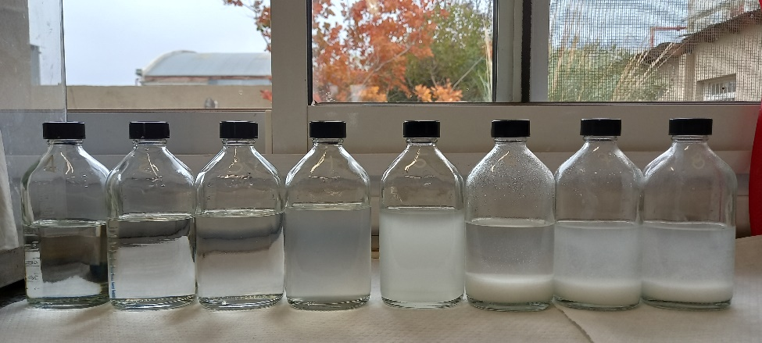
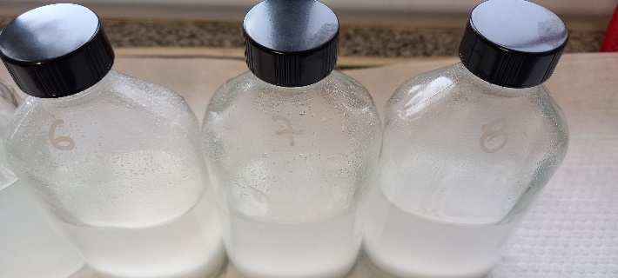

1
2
3
4
5
6
7
8

Las mezclas 1 a 3, no hay cambio. |  |  | En la mezcla 4, leve turbiedad |  | Desde la mezcla 5 a 8, precipitados

LUEGO DE 24hs
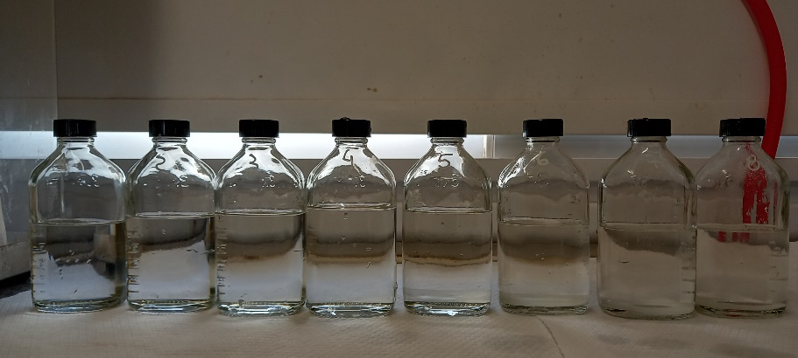

1
2
3
4
5
6
7
8

Mezcla 6 a 8, precipitado. Si se agita los sólidos se desprenden del fondo.
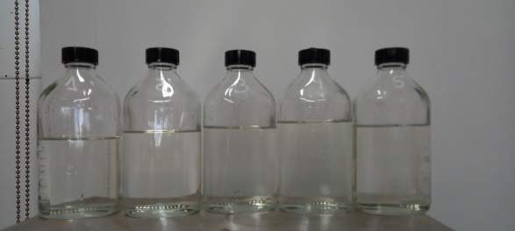

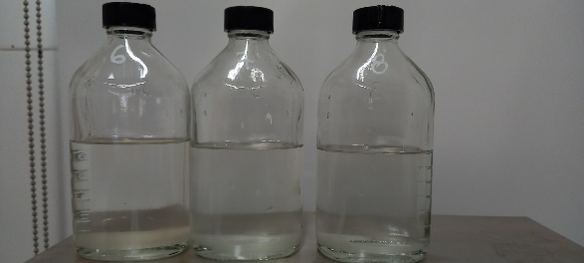
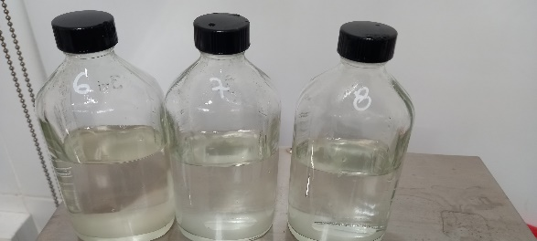
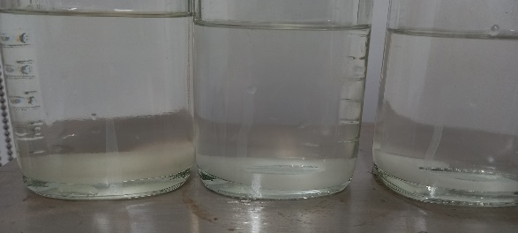

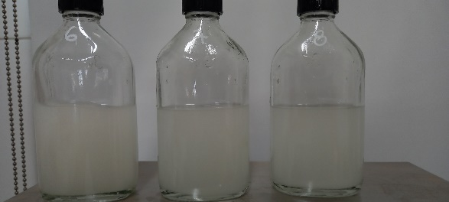

Luego de 48 hr
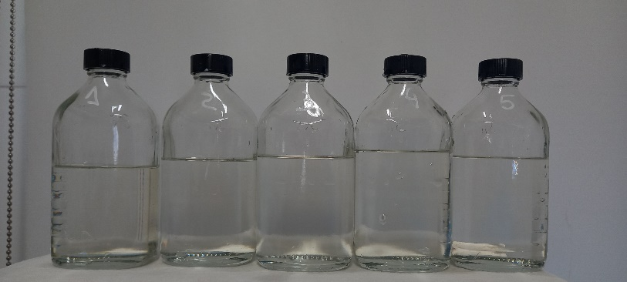

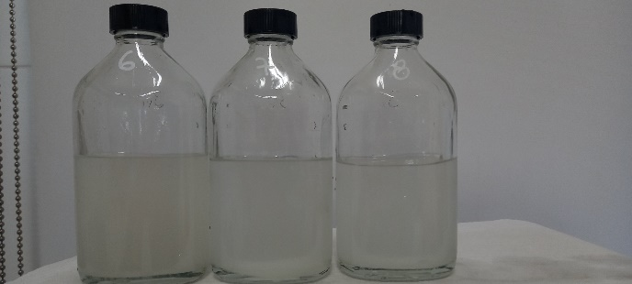
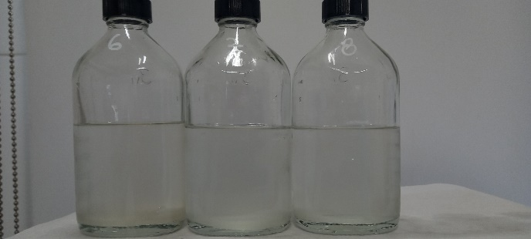

Luego de 24 y 48 hr, se observa precipitado y sólidos en suspensión a partir de la mezcla 5, 50-50%

Luego de 72 Hs

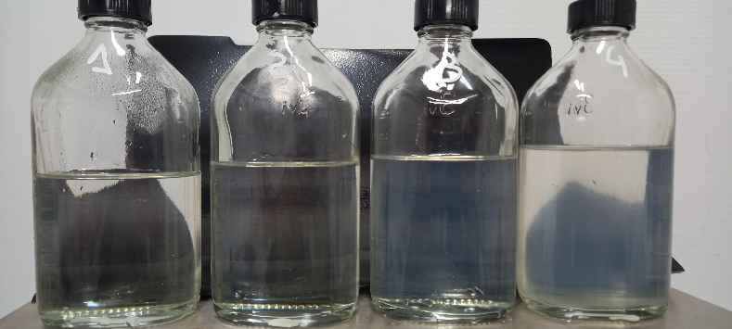
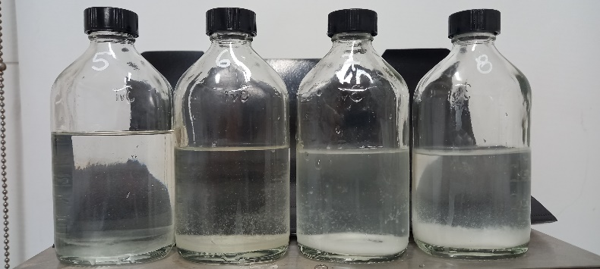
1
2
3
4
6
5
7
8

5
De mezcla 1 a 4 no hay precipitado. En 3 y 4 turbiedad.
En mezcla 6 a 8 precipitado.
En mezcla 5, poco precipitado, pero se observan 2 fases.

